Reporte de Formatos
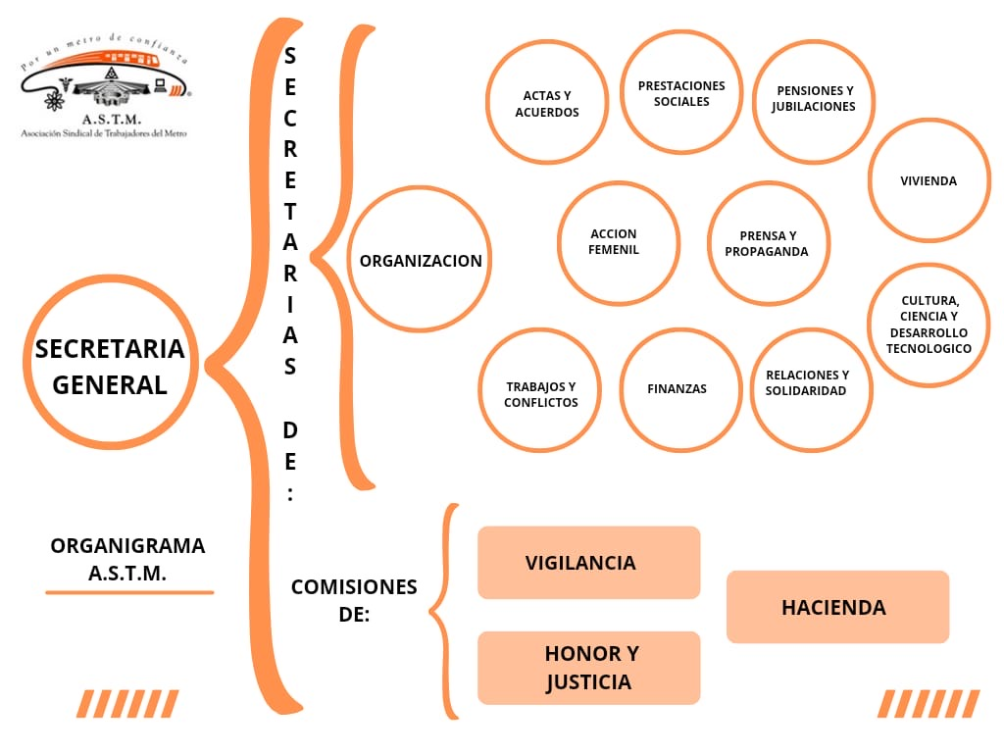
TÍTULO |  |  | NOMBRE CORTO |  |  | DESCRIPCIÓN
Organigrama |  |  | A121Fr02B_Organigrama |  |  | La información correspondiente al hipervínculo del organigrama completo, con el objetivo de visualizar la representación gráfica de la estructura orgánica, desde el puesto del titular del sujeto obligado hasta el nivel de jefatura de departamento u homólogo y, en su caso, los prestadores de servicios profesionales y/o cualquier otro tipo de personal adscrito
Tabla Campos
Ejercicio | Fecha de inicio del periodo que se informa | Fecha de término del periodo que se informa | Hipervínculo al organigrama completo | ESTE CRITERIO APLICA A PARTIR DEL 01/04/2023 -> ¿El sujeto obligado tiene entre sus atribuciones dar atención a temas relacionados con violencia y/o igualdad de género? (catálogo) | ESTE CRITERIO APLICA A PARTIR DEL 01/04/2023 -> Denominación del área/s que, de conformidad con sus atribuciones, dan atención a temas relacionados con violencia y/o igualdad de género | ESTE CRITERIO APLICA A PARTIR DEL 01/04/2023 -> En su caso, denominación del Comité o instancia que atiende temas de género, aun cuando no cuente con atribuciones expresas para ello | Área(s) responsable(s) que genera(n), posee(n), publica(n) y actualizan la información | Fecha de Actualización | Nota
2024 | 2024-10-01 | 2024-12-31 | https://stmetro.org/wp-content/uploads/2026/07/A121Fr02B_Organigrama_4T24.pdf | Si | 1 | Unidad de Transparencia | Unidad de Transparencia | 2026-07-14 | La presente publicación es en atención y cumplimiento a las resoluciones emitidas en los expedientes CDCRL-DIT/002/2026 y CDCRL-DIT/003/2026 emitidas el siete de julio de dos mil veintiséis por la Coordinación General de Asuntos Jurídicos de la Dirección de Autoridad Garante Sindical del Centro Federal de Conciliación y Registro Laboral.

Área o Unidad Administrativa que genera o posee la información: Unidad de Transparencia
Periodo de actualización de la información: Trimestral. Cuando se decrete, reforme, adicione, derogue o abrogue cualquier norma aplicable al sujeto obligado, la información deberá publicarse y/o actualizarse en un plazo no mayor a 15 días hábiles a partir de su publicación y/o aprobación en el medio oficial que corresponda.
Fecha de actualización: 15/07/2026
La presente publicación es en atención y cumplimiento a las resoluciones emitidas en los expedientes CDCRL-DIT/002/2026 y CDCRL-DIT/003/2026 emitidas el siete de julio de dos mil veintiséis por la Coordinación General de Asuntos Jurídicos de la Dirección de Autoridad Garante Sindical del Centro Federal de Conciliación y Registro Laboral.

